Trang_bìa
Posts and Telecommunications Institute of Technology |  |  |  |  |  |  | Thiết kế |  | Tài liệu phát triển |  | Tên hệ thống |  |  | Ứng dụng web quản lý cửa hàng bán trà sữa |  |  |  | Người tạo |  | HiepNT | Ngày tạo |  | 30/9/2023
 |  |  |  |  |  |  |  |  |  |  |  |  |  |  |  |  |  | Người cập nhật |  |  | Ngày cập nhật
 |  |  |  |  |  |  |  |  |  |  | Màn hình (ID) |  |  | POS |  | Màn hình (Tên) |  | Order trà sữa

 | QUAN LY CUA HANG TRA SUA Tài liệu phát triển hệ thống

 | Version 1.0

 |  |  |  |  |  |  |  |  |  | 1. Mục đích |  |  |  | 7. Giao diện màn hình
 |  |  |  |  |  |  |  |  |  | 2. Giới hạn hoạt động |  |  |  | 8. Danh sách hạng mục
 |  |  |  |  |  |  |  |  |  | 3. Giới hạn hệ thống |  |  |  | 9. Khái quát chức năng
 |  |  |  |  |  |  |  |  |  | 4. Chức năng liên quan |  |  |  | 10. Xử lý chi tiết
 |  |  |  |  |  |  |  |  |  | 5. Không bao gồm
 |  |  |  |  |  |  |  |  |  | 6. Sơ đồ

Posts and Telecommunications Institute of Technology |  |  |  |  |  |  | Thiết kế |  | Tài liệu phát triển |  | Tên hệ thống |  |  | Ứng dụng web quản lý cửa hàng bán trà sữa |  |  |  | Người tạo |  | HiepNT | Ngày tạo |  | 30/9/2023
 |  |  |  |  |  |  |  |  |  |  |  |  |  |  |  |  |  | Người cập nhật |  |  | Ngày cập nhật
 |  |  |  |  |  |  |  |  |  |  | Màn hình (ID) |  |  | POS |  | Màn hình (Tên) |  | Order trà sữa

 | Lịch sử chỉnh sửa

 | Ver |  | Ngày cập nhật |  |  | Nội dung cập nhật |  |  |  |  |  |  |  | Người cập nhật
 |  |  |  |  |  |  |  |  |  |  |  |  |  |  | Ngày duyệt |  | Người duyệt |  | Ngày duyệt |  |  | Người duyệt
 | 1 |  | 30/9/2023 |  |  | Tạo mới |  |  |  |  |  |  |  | HiepNT

Posts and Telecommunications Institute of Technology |  |  |  |  |  |  | Thiết kế |  | Tài liệu phát triển |  | Tên hệ thống |  |  | Ứng dụng web quản lý cửa hàng bán trà sữa |  |  |  | Người tạo |  | HiepNT | Ngày tạo |  | 30/9/2023
 |  |  |  |  |  |  |  |  |  |  |  |  |  |  |  |  |  | Người cập nhật |  |  | Ngày cập nhật
 |  |  |  |  |  |  |  |  |  |  | Màn hình (ID) |  |  | POS |  | Màn hình (Tên) |  | Order trà sữa

 | 1. Mục đích
 |  | - Dùng để order món cho khách hàng
 |  | - Nhân viên chọn món, số lượng, thêm các tuỳ chọn theo ý muốn của khách hàng
 |  | - Sau khi nhất nút hoàn tất, hệ thống sẽ kiểm tra
 |  |  | + Trường hợp phát sinh lỗi, hệ thống sẽ thông báo lỗi cho người dùng tại màn hình này.
 |  |  | + Nếu hoàn tất order, hệ thống sẽ hiển thị hoá đơn và nhân viên sẽ in hoá đơn cho khách hàng, sau đó hệ thống chuyển lại màn POS

 | 2. Giới hạn hoạt động
 |  | Không có

 | 3. Giới hạn hệ thống
 |  | Không có

 | 4. Chức năng liên quan
 |  | Không có

 | 5. Không bao gồm
 |  | Không có

Posts and Telecommunications Institute of Technology |  |  |  |  |  |  | Thiết kế |  | Tài liệu phát triển |  | Tên hệ thống |  |  | Ứng dụng web quản lý cửa hàng bán trà sữa |  |  |  | Người tạo |  | HiepNT | Ngày tạo |  | 30/9/2023
 |  |  |  |  |  |  |  |  |  |  |  |  |  |  |  |  |  | Người cập nhật |  |  | Ngày cập nhật
 |  |  |  |  |  |  |  |  |  |  | Màn hình (ID) |  |  | POS |  | Màn hình (Tên) |  | Order trà sữa

 | 6. Sơ đồ

Sugar
Topping
Recipe
Ingredient

Expense

Order_Item

Order_topping
Màn hình Order
Order_size

Khởi động
hệ thống

Màn hình Order
Order_ice

Order
Product
Ice
Size
Order_sugar

 | Table

 |  |  | № | Loại | Tên |  |  |  |  |  |  | I/O | Ghi Chú
 |  |  | 1 | M | Product |  |  | Table quản lý thông tin sản phẩm |  |  |  | O
 |  |  | 2 | M | Order |  |  | Table chứa danh sách order |  |  |  | I
 |  |  | 3 | M | Order_item |  |  | Table chứa danh sách các món trong 1 order |  |  |  | I
 |  |  | 4 | M | Size |  |  | Table quản lý size sản phẩm |  |  |  | O
 |  |  | 5 | M | Sugar |  |  | Table quản lý mức đường của sản phẩm |  |  |  | O
 |  |  | 6 | M | Ice |  |  | Table quản lý mức đá của sản phẩm |  |  |  | O
 |  |  | 7 | M | Topping |  |  | Table quản lý topping của sản phẩm |  |  |  | O
 |  |  | 8 | M | Order_size |  |  | Table chứa size món của 1 order_item |  |  |  | I
 |  |  | 9 | M | Order_topping |  |  | Table chứa Toppings món của 1 order_item |  |  |  | I
 |  |  | 10 | M | Order_sugar |  |  | Table chứa sugar món của 1 order_item |  |  |  | I
 |  |  | 11 | M | Order_ice |  |  | Table chứa ice món của 1 order_item |  |  |  | I
 |  |  | 12 | M | Ingredient |  |  | Table chứa các nguyên liệu quán trà sữa |  |  |  | I
 |  |  | 13 | M | Recipe |  |  | Table chứa công thức của sản phẩm |  |  |  | O
 |  |  | 14 | M | Expense |  |  | Table chứa chi phí của quán trà sữa |  |  |  | I

 |  |  |  | ※ Loại (M: Master / T: Transaction table / Ⅰ: INI file / W: work table / V: view / S: stored procedures / L: SQL loader / F: file)

Thiết_kế
Posts and Telecommunications Institute of Technology |  |  |  |  | Thiết kế |  |  | Tài liệu phát triển |  |  |  |  | Tên hệ thống |  |  | Ứng dụng web quản lý cửa hàng bán trà sữa |  |  | Người tạo | HiepNT | Ngày tạo | 30/9/2023
 |  |  |  |  |  |  |  |  |  |  |  |  |  |  |  |  |  |  | Người cập nhật |  | Ngày cập nhật
 |  |  |  |  |  |  |  |  |  |  |  |  | Màn hình (ID) |  |  | POS |  | Màn hình (Tên) | Order trà sữa

 | 7. Giao diện |  |  |  |  |  |  |  |  |  |  | *Hình giao diện chính

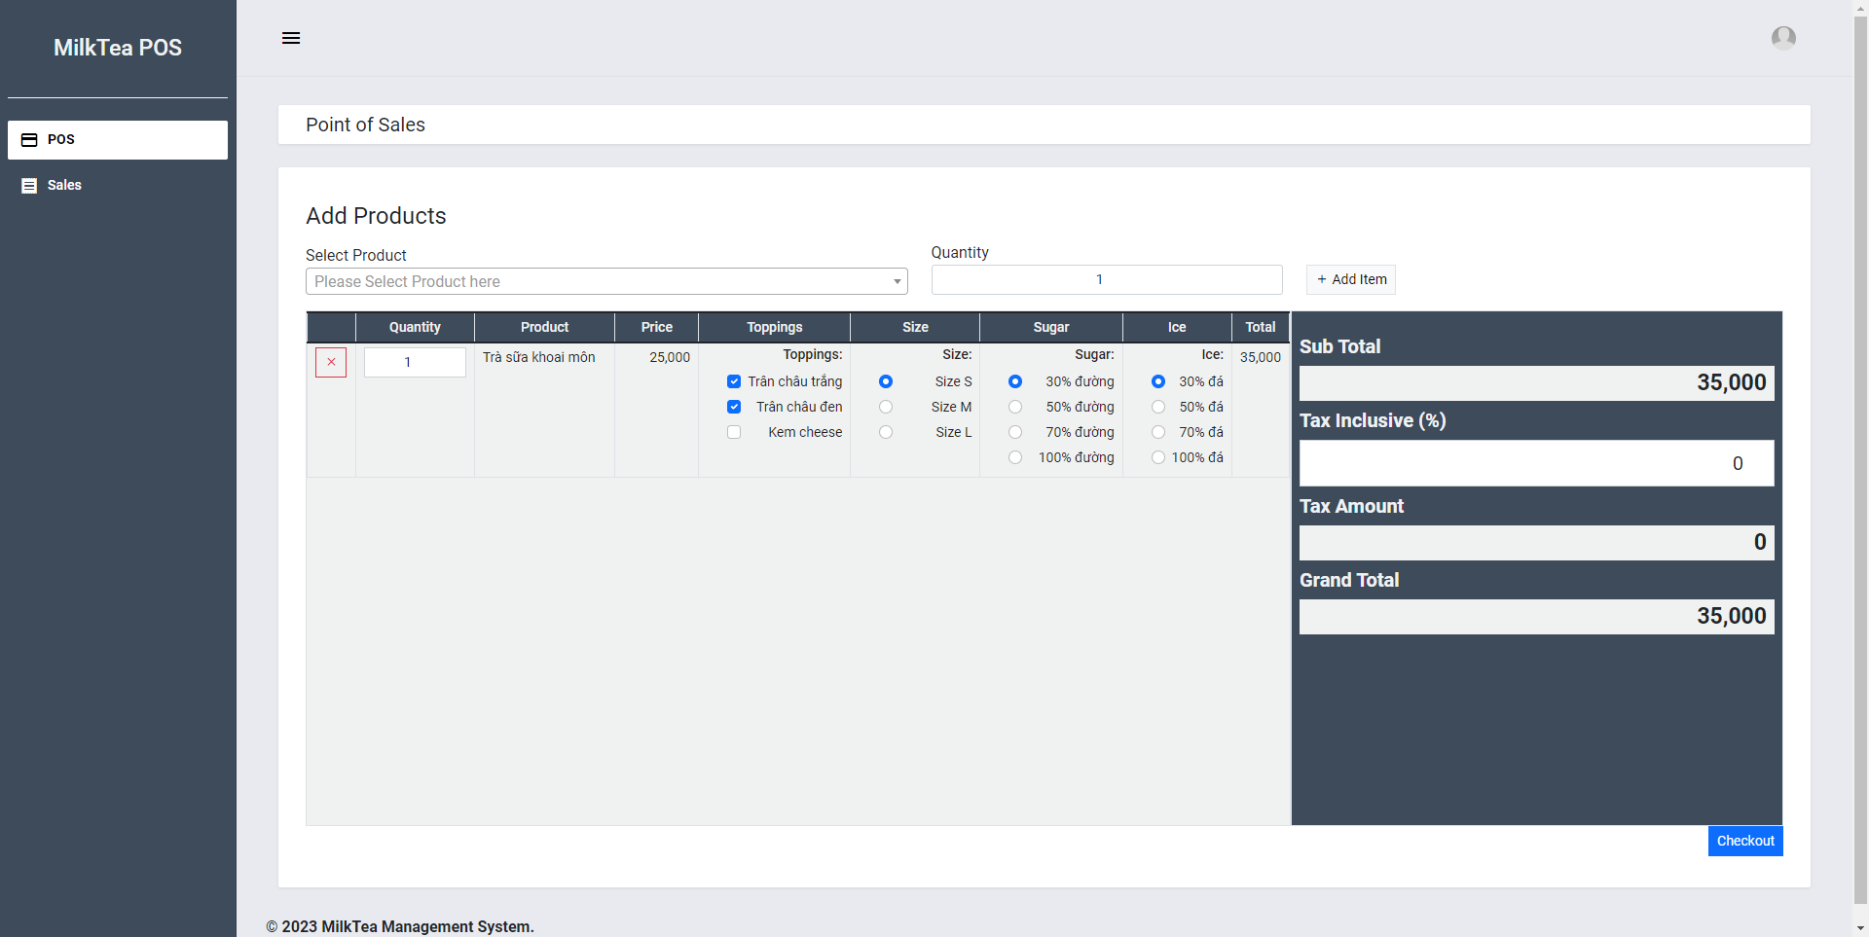

Posts and Telecommunications Institute of Technology |  |  |  |  | Thiết kế |  |  | Tài liệu phát triển |  |  |  |  | Tên hệ thống |  |  | Ứng dụng web quản lý cửa hàng bán trà sữa |  |  | Người tạo | HiepNT | Ngày tạo | 30/9/2023
 |  |  |  |  |  |  |  |  |  |  |  |  |  |  |  |  |  |  | Người cập nhật |  | Ngày cập nhật
 |  |  |  |  |  |  |  |  |  |  |  |  | Màn hình (ID) |  |  | POS |  | Màn hình (Tên) | Order trà sữa

 | 8. Danh sách hạng mục

 |  | [Vùng hiển thị cố định]
 |  | № | Tên hạng mục |  |  | Control |  |  |  |  | Nội dung hiển thị |  |  |  |  |  |  | Ý nghĩa
 |  | 1 | Select Product |  |  | TextView |  |  |  |  | Chọn sản phẩm |  |  |  |  |  |  | Mô tả nội dung nhập cho người dùng
 |  | 2 | Quantity |  |  | TextView |  |  |  |  | Chọn số lượng |  |  |  |  |  |  | Mô tả nội dung nhập cho người dùng
 |  | 3 | Quantity |  |  | TextView |  |  |  |  | Chỉnh sửa số lượng |  |  |  |  |  |  | Mô tả nội dung nhập cho người dùng
 |  | 4 | Product |  |  | TextView |  |  |  |  | Tên sản phẩm |  |  |  |  |  |  | Mô tả nội dung nhập cho người dùng
 |  | 5 | Price |  |  | TextView |  |  |  |  | Giá sản phẩm |  |  |  |  |  |  | Mô tả nội dung nhập cho người dùng
 |  | 6 | Toppings |  |  | TextView |  |  |  |  | Thêm toppings |  |  |  |  |  |  | Mô tả nội dung nhập cho người dùng
 |  | 7 | Size |  |  | TextView |  |  |  |  | Chọn cỡ món |  |  |  |  |  |  | Mô tả nội dung nhập cho người dùng
 |  | 8 | Sugar |  |  | TextView |  |  |  |  | Chọn mức đường |  |  |  |  |  |  | Mô tả nội dung nhập cho người dùng
 |  | 9 | Ice |  |  | TextView |  |  |  |  | Chọn mức đá |  |  |  |  |  |  | Mô tả nội dung nhập cho người dùng
 |  | 10 | Total |  |  | TextView |  |  |  |  | Tổng giá món |  |  |  |  |  |  | Mô tả nội dung nhập cho người dùng
 |  | 11 | Sub Total |  |  | TextView |  |  |  |  | Giá món chưa bao gồm thuế |  |  |  |  |  |  | Mô tả nội dung nhập cho người dùng
 |  | 12 | Tax Inclusive |  |  | TextView |  |  |  |  | % thuế |  |  |  |  |  |  | Mô tả nội dung nhập cho người dùng
 |  | 13 | Tax Amount |  |  | TextView |  |  |  |  | Tổng thuế |  |  |  |  |  |  | Mô tả nội dung nhập cho người dùng
 |  | 14 | Grand Total |  |  | TextView |  |  |  |  | Tổng món bao gồm thuế |  |  |  |  |  |  | Mô tả nội dung nhập cho người dùng

 |  | [Vùng nhập]
 |  | № | Tên hạng mục |  | Loại dữ liệu | Độ dài |  |  | Bắt buộc |  |  | I/O | Control |  | Format |  | Ghi chú
 |  | 1 | Quantity |  | Chuỗi số | 99 |  |  |  | Y |  | In | Spinner |  |  |  | Chỉ có thể nhập được số nguyên dương
 |  | 2 | Quantity |  | Chuỗi số | 99 |  |  |  | Y |  | In | Spinner |  |  |  | Chỉ có thể nhập được số nguyên
 |  | 3 | Tax Inclusive |  | Chuỗi số | 100 |  |  |  | Y |  | In | EditText |  |  |  | Chỉ có thể nhập được số nguyên > 0

 |  | [Vùng nút]
 |  | № | Tên hạng mục |  |  | Control |  |  |  |  |  |  |  | Ghi chú
 |  | 1 | Select Product |  |  | Spinner
 |  | 2 | Add item |  |  | Button
 |  | 3 | X |  |  | Button
 |  | 4 | Toppings |  |  | Check box
 |  | 5 | Size |  |  | Check box
 |  | 6 | Sugar |  |  | Radio
 |  | 7 | Ice |  |  | Radio
 |  | 8 | Check out |  |  | Button

Posts and Telecommunications Institute of Technology |  |  |  |  | Thiết kế |  |  | Tài liệu phát triển |  |  |  |  | Tên hệ thống |  |  | Ứng dụng web quản lý cửa hàng bán trà sữa |  |  | Người tạo | HiepNT | Ngày tạo | 30/9/2023
 |  |  |  |  |  |  |  |  |  |  |  |  |  |  |  |  |  |  | Người cập nhật |  | Ngày cập nhật
 |  |  |  |  |  |  |  |  |  |  |  |  | Màn hình (ID) |  |  | POS |  | Màn hình (Tên) | Order trà sữa

 | 9. Khái quát chức năng
 |  | (1) Hiển thị ban đầu
 |  |  | 1. Hiển thị màn hình ở trạng thái ban đầu
 |  |  | № | Tên hạng mục |  |  | Truy xuất
 |  |  | 1 | Select Product |  |  | Product.objects.filter(recipe__isnull=False)
 |  |  | 2 | Size |  |  | Size.objects.all().order_by('id')
 |  |  | 3 | Toppings |  |  | Topping.objects.all()
 |  |  | 4 | Sugar |  |  | Sugar.objects.all()
 |  |  | 5 | Ice |  |  | Ice.objects.all()

 |  | (2) Chọn sản phẩm và số lượng
 |  |  | 1. Nhấn vào Spinner Select Product để chọn món
 |  |  | 2. Chọn Spinner Quantity để chọn số lượng món
 |  |  | 3. Nhấn button Add item để thêm món vào danh sách
 |  |  | Sau khi chọn hoàn tất, hiển thị món đã chọn xuống bảng danh sách bên dưới
 |  |  | Thay đổi sub total += Product.price * quantity

 |  | (3) Xoá món đã thêm
 |  |  | 1. Nhấn vào Button X để xoá món đã thêm
 |  |  | 2. Hiển thị dialog xác nhận xoá
 |  |  | Sau khi xoá thành công thì xoá món ở trong bảng danh sách món
 |  |  | Thay đổi sub total

 |  | (4) Thêm toppings cho món
 |  |  | Nhấn chọn trong Check box toppings để thêm toppings cho món
 |  |  | Sau khi chọn hoàn tất, cập nhận total của món
 |  |  | Thay đổi sub total += Toppings.price

 |  | (5) Chỉnh sửa size cho món
 |  |  | Mặc định chọn cho món là size M, chọn Radio Size để chỉnh cỡ của món
 |  |  | Sau khi chọn, cập nhật total của món
 |  |  | Thay đổi sub total += Size.price

 |  | (6) Chỉnh sửa sugar cho món
 |  |  | Mặc định chọn cho món là 30%, chọn Radio Sugar để lượng đường của món

 |  | (7) Chỉnh sửa ice cho món
 |  |  | Mặc định chọn cho món là 30%, chọn Radio Ice để lượng đường của món

 |  | (8) Chỉnh sửa tax cho món
 |  |  | Mặc định thuế là 0%, chọn Textview Tax Inclusive chỉnh sửa thuế của món
 |  |  | Thay đổi grand total = sub total + sub total * tax%

 |  | (9) Hoàn tất order
 |  |  | 1. Nhấn button "Check out" để xử lý
 |  |  | 2. Hiển thị dialog check out
 |  |  | 3. Nhập số tiền khách hàng trả
 |  |  | 4. In hoá đơn cho khách hàng
 |  |  | Nếu có lỗi, thông báo lỗi tại màn hình này
 |  |  | Lưu thành công thì quay lại màn hình POS

Posts and Telecommunications Institute of Technology |  |  |  |  | Thiết kế |  |  | Tài liệu phát triển |  |  |  |  | Tên hệ thống |  |  | Ứng dụng web quản lý cửa hàng bán trà sữa |  |  | Người tạo | HiepNT | Ngày tạo | 30/9/2023
 |  |  |  |  |  |  |  |  |  |  |  |  |  |  |  |  |  |  | Người cập nhật |  | Ngày cập nhật
 |  |  |  |  |  |  |  |  |  |  |  |  | Màn hình (ID) |  |  | POS |  | Màn hình (Tên) | Order trà sữa

 | 10. Xử lý chi tiết
 |  | (9) Hoàn tất order

Xử lý chi tiết 10.9
Posts and Telecommunications Institute of Technology |  |  |  |  |  |  |  | Thiết kế |  |  |  | Tài liệu phát triển |  |  |  |  | Tên hệ thống |  |  | Ứng dụng web quản lý cửa hàng bán trà sữa |  |  |  |  | Người tạo | HiepNT | Ngày tạo | 30/9/2023
 |  |  |  |  |  |  |  |  |  |  |  |  |  |  |  |  |  |  |  |  |  |  |  |  | Người cập nhật |  | Ngày cập nhật
 |  |  |  |  |  |  |  |  |  |  |  |  |  |  |  |  | Màn hình (ID) |  |  | POS |  | Màn hình (Tên)

 | 10. Xử lý chi tiết
 |  | (9) Hoàn tất order
 |  |  | 1. Nhấn button "Check out" để xử lý
 |  |  | 2. Hiển thị dialog check out
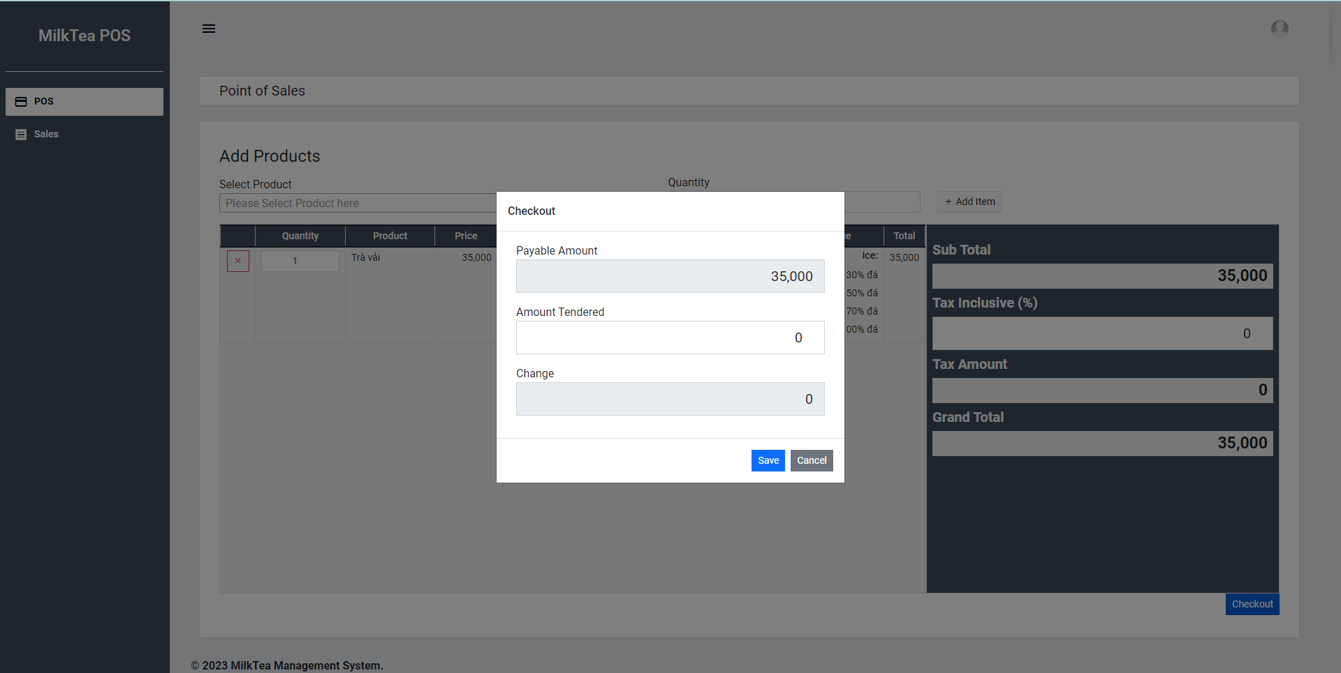

 |  |  | [Vùng hiển thị cố định]
 |  |  | № | Tên hạng mục |  |  |  |  |  |  | Control |  |  |  | Nội dung hiển thị |  |  |  |  |  |  |  | Giá trị
 |  |  | 1 | Payable Amount |  |  |  |  |  |  | TextView |  |  |  | Số tiền khách hàng phải trả |  |  |  |  |  |  |  | Mô tả nội dung nhập cho người dùng
 |  |  | 2 | Amount Tendered |  |  |  |  |  |  | TextView |  |  |  | Nhập số tiền khách trả |  |  |  |  |  |  |  | Mô tả nội dung nhập cho người dùng
 |  |  | 3 | Change |  |  |  |  |  |  | TextView |  |  |  | Số tiền trả lại |  |  |  |  |  |  |  | Mô tả nội dung nhập cho người dùng

 |  |  | [Vùng nhập]
 |  |  | № | Tên hạng mục |  |  |  |  | Loại dữ liệu |  | Độ dài |  | Bắt buộc |  |  | I/O |  | Control |  | Format | Giá trị
 |  |  | 1 | Payable Amount |  |  |  |  | Chuỗi số |  |  | 100 |  | Y |  | In |  | Label |  |  | = Grand total
 |  |  | 2 | Amount Tendered |  |  |  |  | Chuỗi số |  |  | 99 |  | Y |  | In |  | EditText
 |  |  | 3 | Change |  |  |  |  | Chuỗi số |  |  | 99 |  | Y |  | In |  | Label |  |  | = Amount Tendered - Payable Amount

 |  |  | [Vùng nút]
 |  |  | № | Tên hạng mục |  |  |  |  |  |  | Control |  |  |  |  |  |  |  | Ghi chú
 |  |  | 1 | Save |  |  |  |  |  |  | Button
 |  |  | 2 | Change |  |  |  |  |  |  | Button

 |  |  | 3. Hoàn tất thanh toán



 |  |  |  | Nhập số tiền khách hàng trả vào vùng nhập Amount Tendered

 |  |  |  | 3.1 Xử lý order
 |  |  |  |  | 1. Nhấn nút save thì thực hiện xử lý.

 |  |  |  |  | 2. Xử lý lưu order
 |  |  |  |  |  | Đối tượng |  |  |  | Truy xuất
 |  |  |  |  |  | Order |  |  |  | Order(user_id=user_id, code=code, sub_total=data['sub_total'], tax=data['tax'], tax_amount=data['tax_amount'], grand_total=data['grand_total'], tendered_amount=data['tendered_amount'], amount_change=data['amount_change']).save()

 |  |  |  |  |  | Đối tượng |  |  |  | Truy xuất
 |  |  |  |  |  | OrderItem |  |  |  | Order(order=order_id, product = [vùng nút].product, quantity = [vùng nhập].quantity, price = price, total = grand_total).save()

 |  |  |  |  |  | Đối tượng |  |  |  | Truy xuất
 |  |  |  |  |  | OrderTopping |  |  |  | OrderTopping.objects.create(order_item=order_item, topping= [vùng nút].toppings)

 |  |  |  |  |  | Đối tượng |  |  |  | Truy xuất
 |  |  |  |  |  | OrderSize |  |  |  | OrderSize.objects.create(order_item=order_item, size=[vùng nút].size)

 |  |  |  |  |  | Đối tượng |  |  |  | Truy xuất
 |  |  |  |  |  | OrderSugar |  |  |  | OrderSugar.objects.create(order_item=order_item, sugar=[vùng nút].sugar)

 |  |  |  |  |  | Đối tượng |  |  |  | Truy xuất
 |  |  |  |  |  | OrderIce |  |  |  | OrderIce.objects.create(order_item=order_item, [vùng nút].ice=ice)

 |  |  |  |  |  |  | - Nếu thành công: hiển thị hoá đơn cho khách hàng, nhân viên có thể in hoá đơn
 |  |  |  |  |  |  | - Nếu thất bại: thông báo tại màn hình này
 |  |  |  |  |  | Thông báo |  |  | Trường hợp |  |  |  |  |  |  |  |  |  |  |  |  |  |  | Message Code
 |  |  |  |  |  | SUCCESS |  |  | Tạo Order thành công |  |  |  |  |  |  |  |  |  |  |  |  |  |  | ORDER_SUCCESS |  |  |  |  | "Order Succesfully"
 |  |  |  |  |  | FAIL |  |  | Không đủ nguyên liệu tạo order |  |  |  |  |  |  |  |  |  |  |  |  |  |  | ORDER_ER02 |  |  |  |  | "Not enough ingredients"
 |  |  |  |  |  | FAIL |  |  | Tạo Order thất bại |  |  |  |  |  |  |  |  |  |  |  |  |  |  | ORDER_ER01 |  |  |  |  | "Order failed"

 |  |  | 4. In hoá đơn cho khách hàng

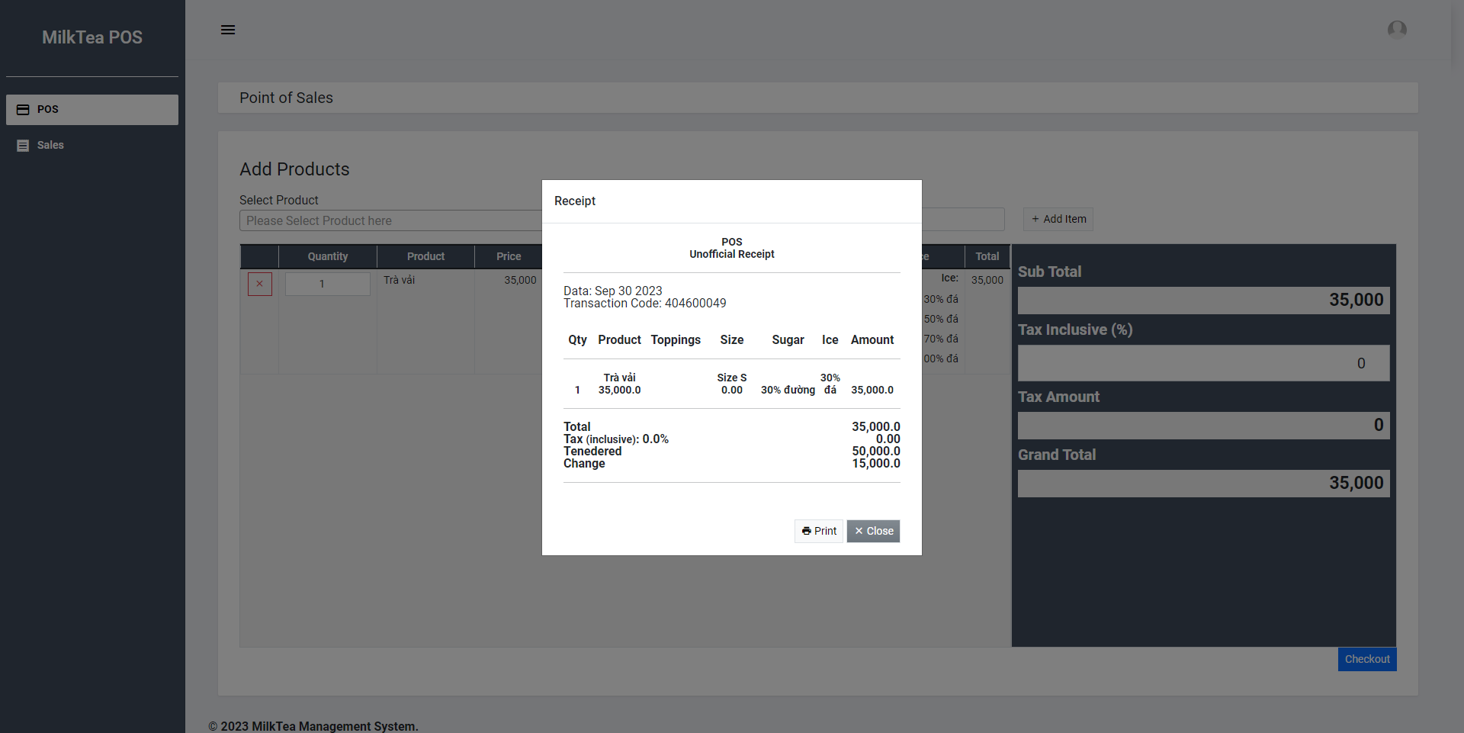

 |  |  | Nếu có lỗi, thông báo lỗi tại màn hình này
 |  |  | Lưu thành công thì quay lại màn hình POS

